상품제안서
메모형 점착메모지 (HS-70-02) | 상품코드: S22263

 |  |  |  |  |  |  | 02-713-8555 | www.synergygift.co.kr
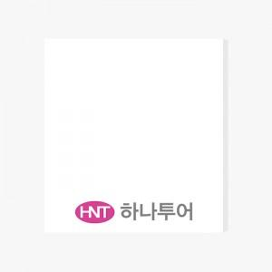 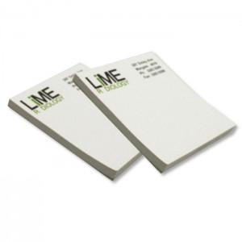

【상세/제작정보】 | <span style="font-size: 18pt;">2도인쇄 무료 / 내지 색상은 주문시 비고에 기입해주세요</span>

【인쇄/포장옵션】 | 2도인쇄 / 포장불가능

【공급단가】 | 수량 | 500~ | 1,000~ | 3,000~ | 5,000~ | 10,000~
*VAT별도 | 20매 | 190원 | 180원 | 170원 | 170원 | 160원
 | 30매 | 280원 | 270원 | 250원 | 250원 | 240원
 | 50매 | 350원 | 330원 | 310원 | 300원 | 300원
 | 100매 | 590원 | 560원 | 530원 | 520원 | 510원

【상품 URL】 | https://www.synergygift.co.kr:443/src/goods_detail.php?gdno=22263

